PowerPart
Расчет boost конвертера на LT8490
автор: Тихонов Е.Н.
2020-05-19

GENERAL

Универсальный вход

Vin(MIN)_PV1= | 7.87 | V | //номинал от малой солнечной панели
Vin(MIN)_PV2= | 21 | V | //номинал от большой солнечной панели
Vin(max)_DC= | 40 | V | //от источника питания
Iin(max)= | 8.22 | A | //ток в рабочей точке панели
N= | 11 |  | //число ячеек АКБ
Vout(min)= | 40.7 | V | //nominal voltage 3.7V*Ncells
Vout(max)= | 46.2 | V | //full charge 4.2V*Ncells
Iout(max)= | 4 | A | //max ограничение тока зарядки
Iout(actual)= | 1.3302344156 | A | //расчетный выходной ток
f= | 202 | kHz
TA(MAX)= | 40 | °C | //max ambient temp

MOSFET | //BSC110N15NS5 Infenion

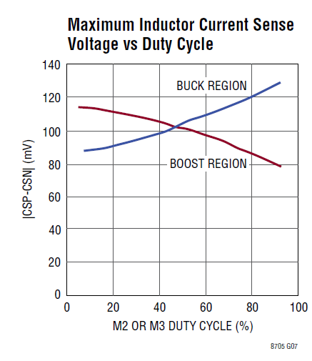
TJ(MAX)= | 150 | °C | //max junction temp
RthJC= | 0.6 | K/W | //Thermal resistance, junction - case
RthJA= | 50 | °C/W | //6 cm2 cooling area
Rds(on)= | 12.5 | mOhm | //<10A
 | 6.5 | mOhm

CALCULATIONS

RT Selection:

Rt= | 215.58415842 | kOhm | //215kOhm@202kHz

RSENSE Selection:

DC(maxM3Boost)= | 82.965367965 | %

VRSENSE(MAX,BOOST,MAX)= | 100 | mV | //from the Maximum Inductor Current Sense Voltage vs Duty Cycle graph

estimate the maximum and minimum inductor current
ripple in the boost and buck regions respectively

ΔIL(MAX,BOOST)= | 11.740787802 | A

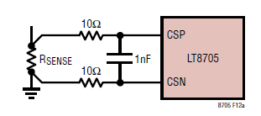
calculate the maximum RSENSE

Rense(max,boost)= | 3.4069264069 | mOhm

Adding an additional 30% margin

Rense(max,boost)= | 2.6207126207 | mOhm
 | 15 | mOhm

Inductor Selection

L(MIN1,BOOST) ≅ | -0.68847201968 | uH

To avoid subharmonic oscillations in the inductor current, choose the minimum inductance according to:

L(MIN2,BOOST) ≅ | 2850.1059229 | uH

Берем с запасом
L(MIN1,BOOST) ≅ | 22 | uH | //Power Stage Designer Tool

Пересчет Rsense (стр. 22 LT8705)

ΔIL(MAX,BOOST)= | 3.9205056869 | A

Rsense = | 9.708068998 | mOhm
 | 10 | mOhm | 15||25

calculate the maximum MOSFET power dissipation

PD(MAX) = | 2.2 | W

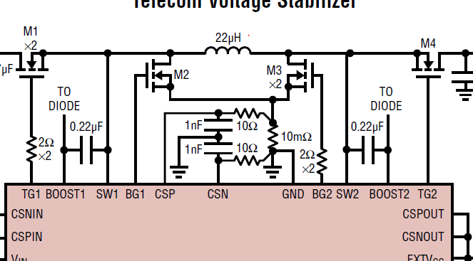
Select M1 |  |  |  | Для ключей 100V
conduction looses
PI2R ≅ | 1.452 | W |  | 5.37599783 | W

//ρτ is a normalization factor=1.5

Pswitching= | 0.33936 | W
 | 0

tRF1 is the average of the SW1 pin rise and fall times
Typical values are 20ns to 40ns

The maximum dissipation M1
Pm1= | 1.452 | W

Select M3
conduction looses
PI2R= | 0.792 | W |  | 4.4602163815 | W

Pswitching= | 0.000160400625 | W

Pm3= | 0.79216040063 | W |  | 4.4603767821 | W

tRF2 is the average of the SW2 pin rise and fall times and,
similar to tRF1, is typically 20ns to 40ns.

Select M4

P(M4,BOOST)= | 0.66 | W |  | 0.91578144854 | W

MOSFET TEMPERATURE
 |  |  |  |  |  | delta
Tjm1= | 112.6 | °C | //junction temperature | 308.7998915 | °C | -196.1998915 | °C
Tjm3= | 79.608020031 | °C |  | 263.01883911 | °C | -183.41081908 | °C
Tjm4= | 73 | °C |  | 85.789072427 | °C | -12.789072427 | °C

Tcm1= | 111.7288 | °C | //case temperature
Tсm3= | 79.132723791 | °C
Tсm4= | 72.604 | °C

Output Voltage: | 46.2 | V
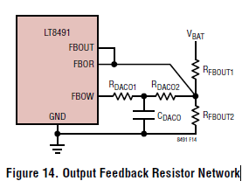
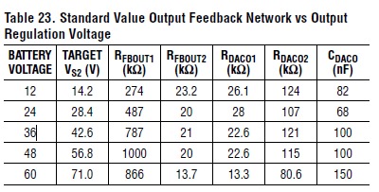
Select RFBOUT2

RFBOUT2 (R27)= | 20000 | Ohm | //из таблицы
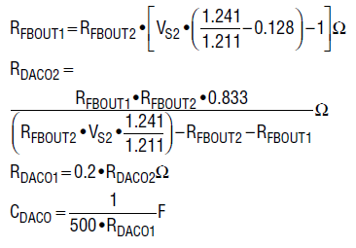
RFBOUT1 (R18)= | 808618.17341 | Ohm
 | 820000 | Ohm

RDACO2(R23)= | 127805.94852 | Ohm
 | 120000 | Ohm
RDACO1(R22)= | 24000 | Ohm
 | 24000 | Ohm
CDACO= | 83.333333333 | nF

Проверка

Vx3= | 46.995472222 | V

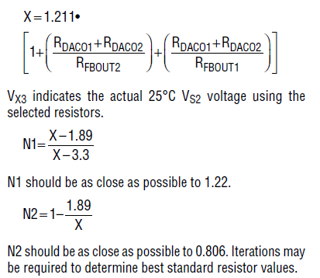
X= | 10.142863415

N1= | 1.2060540909

N2= | 0.81366208705

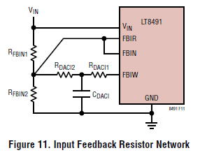
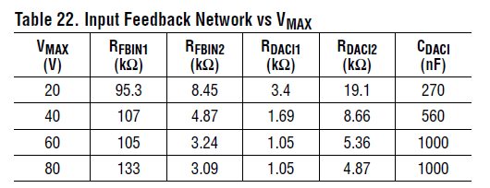
Input Feedback Resistor Network
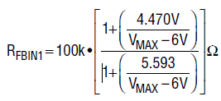

Rfbin1 (R17+R20)= | 97.163640037 | k
 | 107 | k

Rdaci2 (R24)= | 8.6544117647 | k
 | 8.66 | k

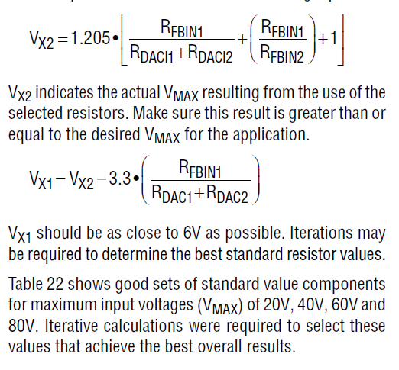
Rfbin2(R29)= | -3.87100894 | k
 | 4.87

Rdaci1(R25)= | 1.732 | k
 | 1.69

Cdaci= | 0.57736720554 | mkF
 | 0.47 | mkF

Проверка

Vx2= | 40.137847266 | V | actual Vmax
Vx1= | 6.0219052366 | V | should be as close to 6V as possible

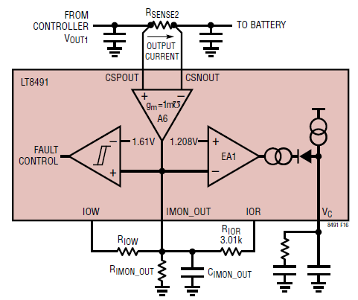
HW Config: Output Current Sense and Limit

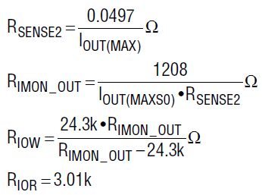
R_SENSE2= | 12.425 | mOhm
 | 12 | mOhm

R_IMON_OUT= | 25.166666667 | k
 | 25 | k

R_IOW= | 867.85714286 | k
 | exclude

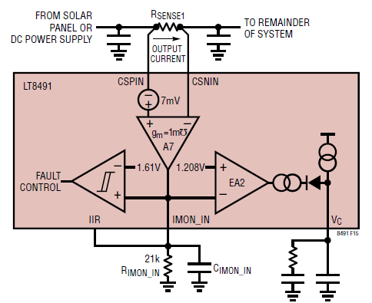
The input current limit

R_SENSE1= | 4.7258094703 | mOhm
 | 5 | mOhm

Расчет радиатора
Тепловой расчет радиатора для диода
Тихонов Е.Н. 27.02.20

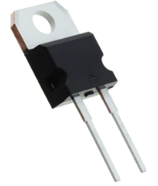
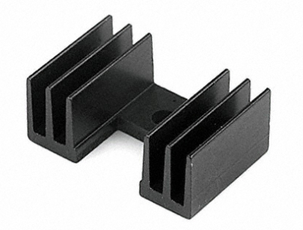
GENERAL

Iout(max)= | 5 | A
TA(MAX)= | 40 | °C | //max ambient temp

DIODE
STPS8H100, TO-220

Tjmax= | 150 | °C
Rth(j-c) = | 1.6 | °C/W | //Junction to case
Rth(c-a) = | 70 | °C/W | //case to ambient
Vf= | 0.56 | V | at 8A @Tj=125

HEATSINK | 7-340-3PP-BA "CTS"
Rth(c-r) = | 0.5 | °C/W | //case to heatsink силиконовой изолирующей прокладки
Rth(r-a) = | 1 | °C/W | //heatsink to ambient

Pdiss= | 2.8 | W

Tcase0= | 236 | °C | //темп. корпуса без радиатора
Tj0= | 240.48 | °C | //темп. кристалла без радиатора

HEATSINK CALCULATION

Rr-a(max)= | 37.185714286 | °C/W | //необходимое тепловое сопротивление радиатор-окружающая среда
 | 15 | °C/W | //наш выбор

Theatsink= | 82 | °C | //темп. Радиатора
Tcase= | 83.4 | °C | //темп. Корпуса диода
Tj= | 87.88 | °C | //темп. Кристалла

Расчет диода
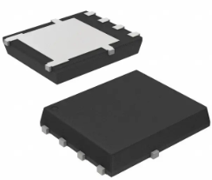
Тепловой расчет радиатора для диода
Тихонов Е.Н. 27.02.20

GENERAL

Iout(max)= | 4 | A
TA(MAX)= | 40 | °C | //max ambient temp

DIODE
NTS10100MFST3G |  | 8-PowerTDFN, 5 Leads

Tjmax= | 150 | °C

RthJA= | 50 | °C/W | //6 cm2 cooling area
Vf= | 0.45 | V | at 5A @Tj=125

Pdiss= | 1.8 | W

Tj0= | 130 | °C | //темп. Кристалла

